Sheet1
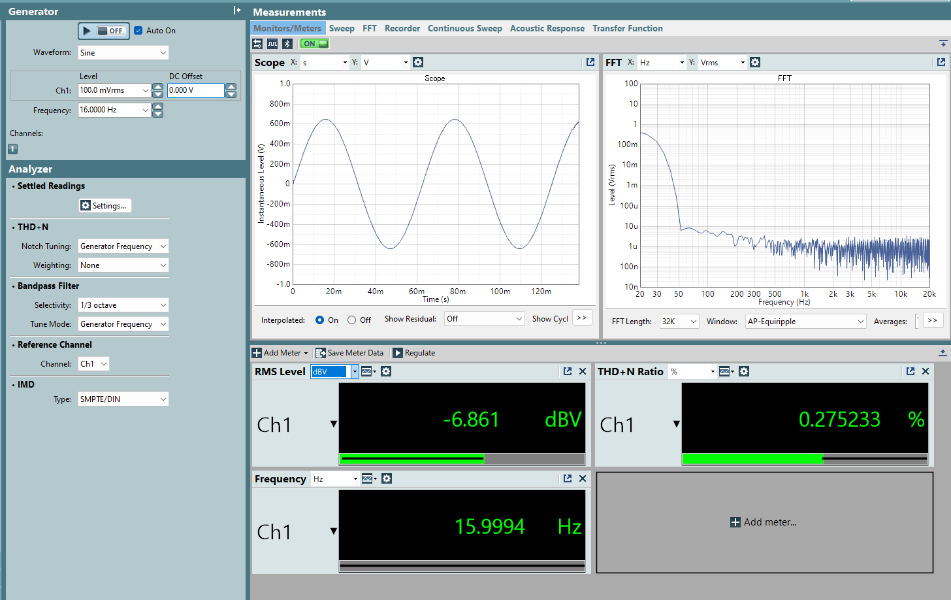
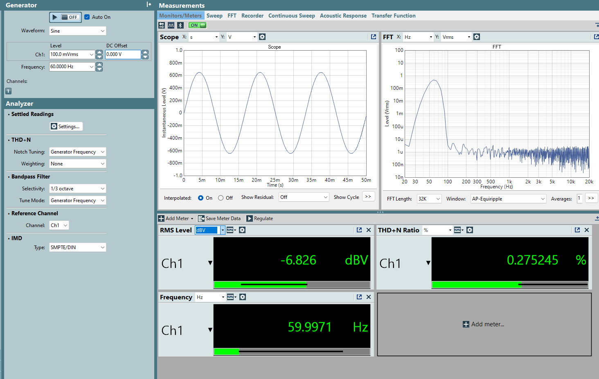
16Hz | 16HzTone.ppc3 |  |  | 60Hz | 20251010.ppc3

Default |  |  |  | Default
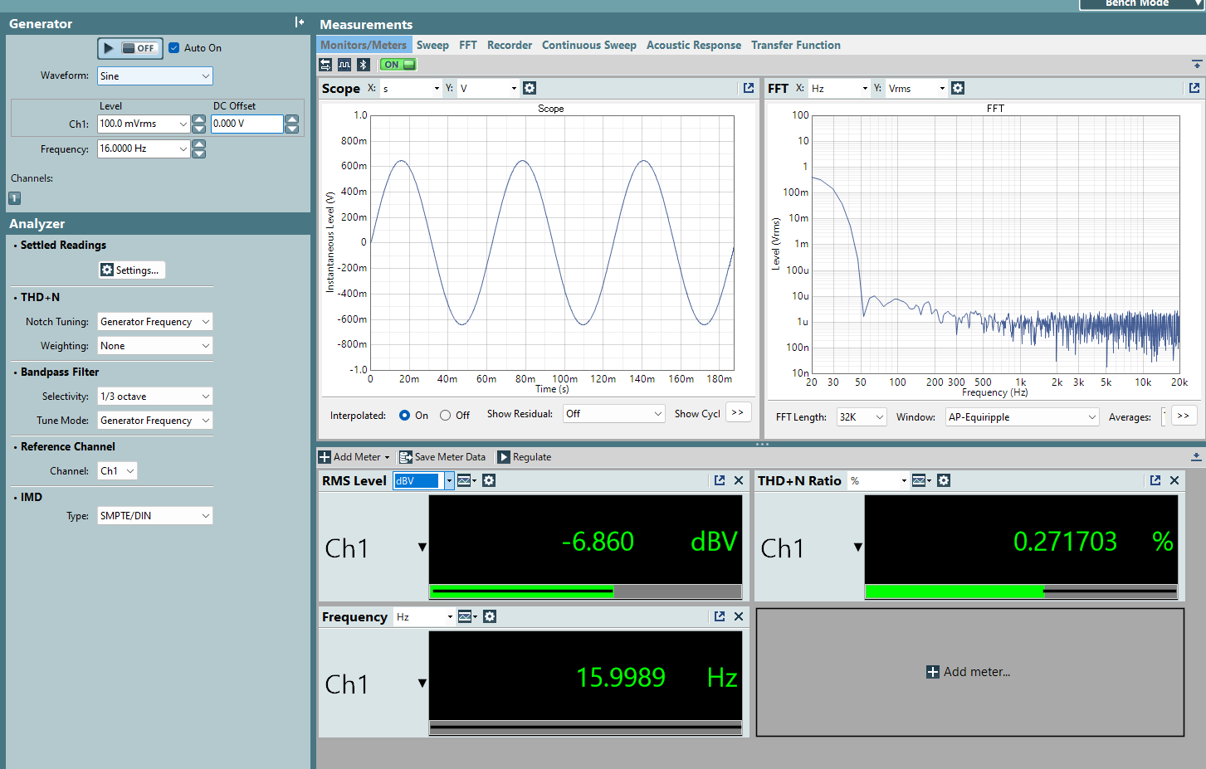
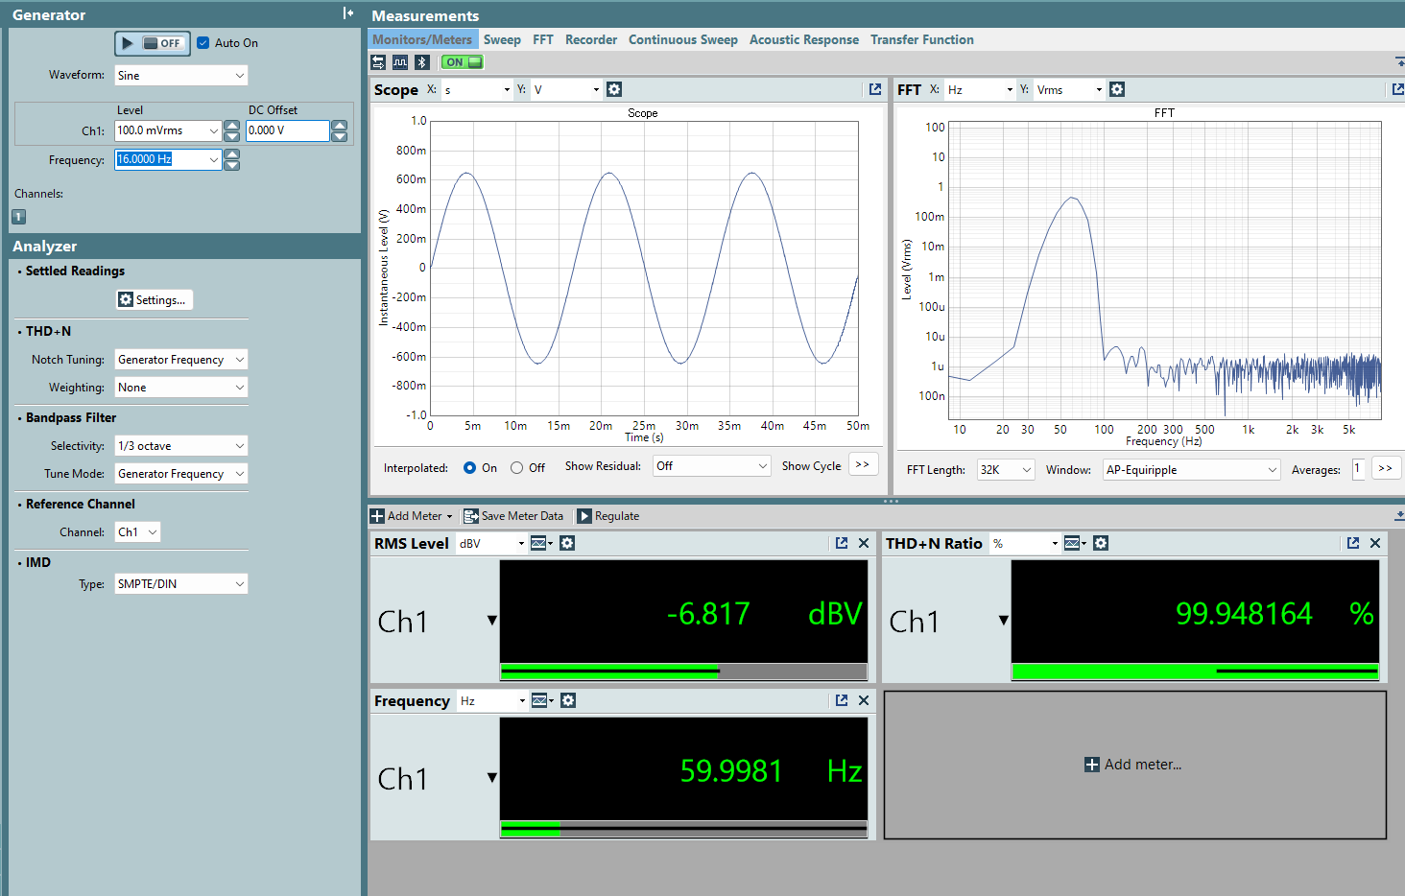

AMP_LEVEL |  |  |  | AMP_LEVEL
Addr：0x03 Data：0x20 → 0x00 |  | 16dBV → 8dBV |  | Addr：0x03 Data：0x20 → 0x00 |  | 16dBV → 8dBV
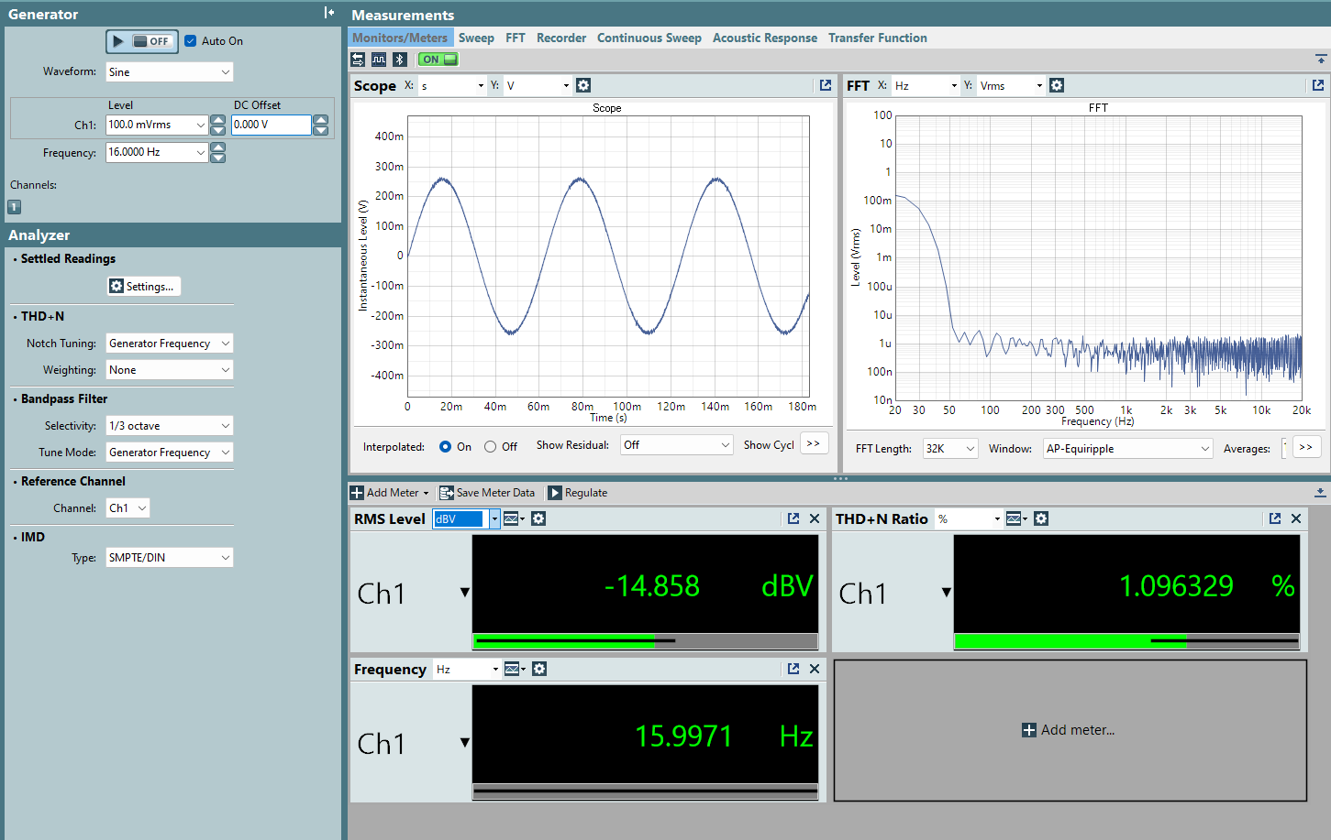
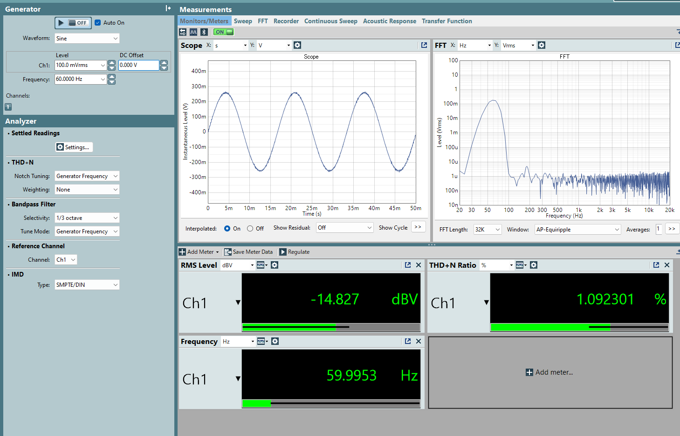

DVC_PCM |  |  |  | DVC_PCM
Page：0x02 Addr：0x0C~0x0F Data：0x40000000→ 0x20000000 |  |  | 0dB → -6.0206dB | Page：0x02 Addr：0x0C~0x0F Data：0x40000000→ 0x20000000 |  |  | 0dB → -6.0206dB

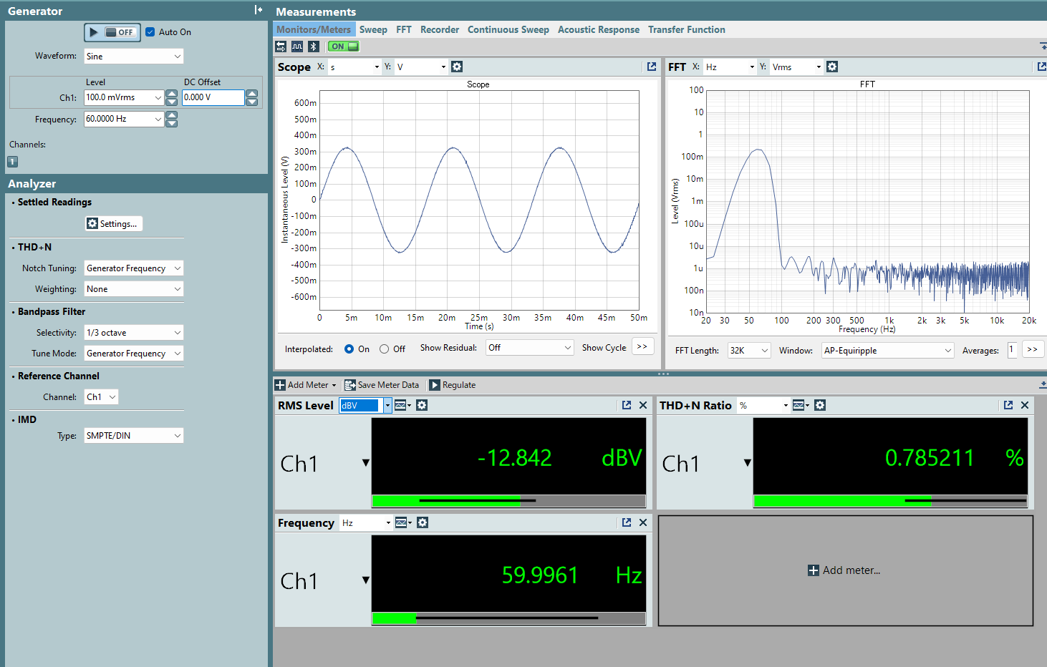

Input Gain |  |  |  | Input Gain
Page：0x07 Addr：0x10~0x13 Data：0x04000000 → 0x02000000 |  |  | 0dB → -6.0206dB | Page：0x07 Addr：0x10~0x13 Data：0x04000000 → 0x02000000 |  |  | 0dB → -6.0206dB

